界面&功能
强化系统 |  |  |  | 功能规则

 | 功能入口 |  |  |  | 基本规则
 |  |  |  |  | 1.设计目的是什么
 | 1.主界面点击【锻造】图标进入，也可以和功能NPC对话打开 |  |  |  | ▶ | 提供玩家培养的系统。
 |  |  |  |  | 2.解锁方式
 |  |  |  |  | ▶ | 根据玩家等级开放
 |  |  |  |  | 3.基本规则
 |  |  |  |  | ▶
 |  |  |  |  | ▶
 |  |  |  |  | ▶

 |  |  |  |  | 4.数值节奏
 |  |  |  |  | ▶
 |  |  |  |  | ▶

 | 强化主界面【当前为示例】

3
2
 |  | 1.功能标题与功能说明 |  |  | 1.功能标题与功能说明
 |  | ▶ | 标题和帮助说明按钮 |  | ▶ | 标题和帮助说明按钮
 |  | 2.关闭按钮 |  |  | 2.关闭按钮
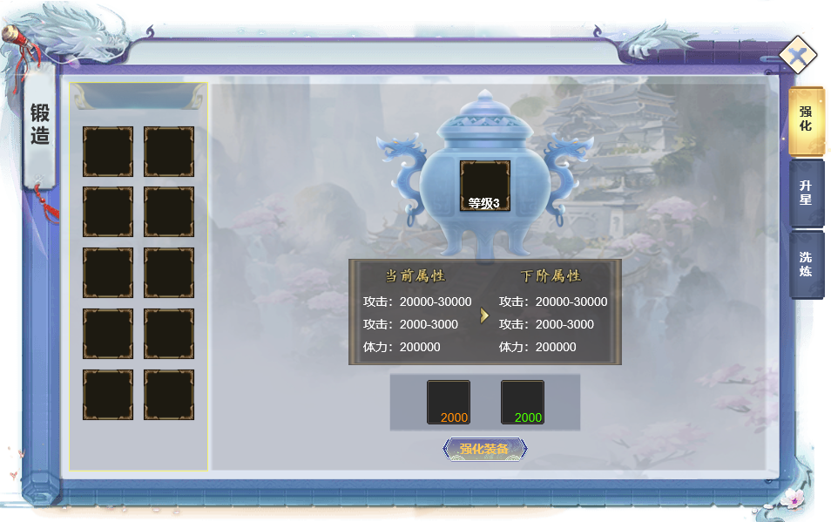
1
 |  | ▶ | 点击关闭界面 |  | ▶ | 点击关闭界面
5
 |  | 3.背景底图 |  |  | 3.背景底图
 |  | ▶ | 需要有一个合适的背景底图。 |  | ▶ | 需要有一个合适的背景底图。
 |  | 4.装备部位列表 |  |  | 4.装备部位列表
 |  | ▶ | 显示所有的装备部位，如果身上穿戴装备，则显示装备图标，没穿则显示默认图标。 |  | ▶ | 显示所有的装备部位，如果身上穿戴装备，则显示装备图标，没穿则显示默认图标。
 |  | ▶ | 需要当前的强化等级，如果没穿或者0级则不显示 |  | ▶ | 需要当前的强化等级，如果没穿或者0级则不显示
 |  | ▶ | 需要有选中效果 |  | ▶ | 需要有选中效果

 |  | 5.选中的装备 |  |  | 5.选中的装备
 |  | ▶ | 显示选中的装备图标 |  | ▶ | 显示选中的装备图标
 |  | ▶ | 显示当前强化等级 |  | ▶ | 显示当前强化等级
 |  | 6.强化加成属性 |  |  | 6.强化加成属性
 |  | ▶ | 显示当前属性和下级属性 |  | ▶ | 显示当前属性和下级属性
 |  | ▶ | 如果当前是0，则显示0 |  | ▶ | 如果当前是0，则显示0
 |  | ▶ | 如果已满级，则右边下级属性隐藏，显示已满级文字 |  | ▶ | 如果已满级，则右边下级属性隐藏，显示已满级文字
 |  | 7.强化消耗 |  |  | ▶ | 强化加成的属性都加成在部位上，更换装备不会变化
4
 |  | ▶ | 显示升级需要的道具图标和数量 |  | 7.强化消耗
 |  |  | 数量显示：当前玩家拥有的数量/升级需要的数量，当前玩家拥有的数量满足时显示绿色，不满足显示其他显示 |  | ▶ | 显示升级需要的道具图标和数量
 |  | ▶ | 强化按钮 |  |  | 数量显示：当前玩家拥有的数量/升级需要的数量，当前玩家拥有的数量满足时显示绿色，不满足显示其他显示
 |  |  | 点击按钮则进行强化操作 |  | ▶ | 强化按钮
 |  | ▶ | 满级情况处理 |  |  | 点击按钮则进行强化操作
6
7
 |  |  | 如果强化满级，则升级区域不显示升级需要的道具和按钮 |  | ▶ | 满级情况处理
 |  |  |  |  |  | 如果强化满级，则升级区域不显示升级需要的道具和按钮

 | 升星主界面【当前为示例】
3
2
 |  | 1.功能标题 |  |  | 1.功能标题与功能说明
 |  | ▶ | 标题 |  | ▶ | 标题和帮助说明按钮
 |  | 2.关闭按钮 |  |  | 2.关闭按钮
1
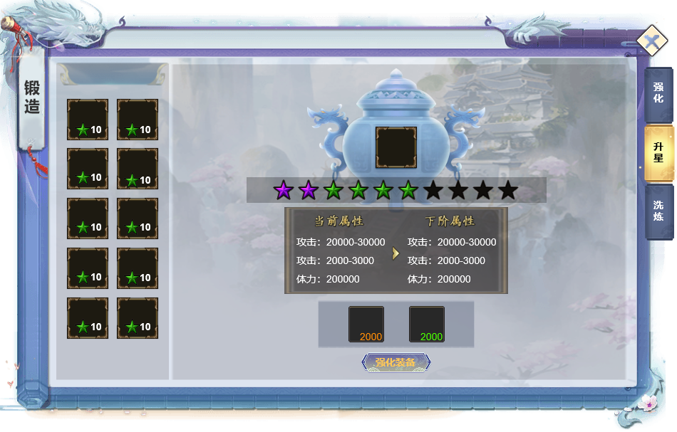
5
 |  | ▶ | 点击关闭界面 |  | ▶ | 点击关闭界面
 |  | 3.背景底图 |  |  | 3.背景底图
 |  | ▶ | 需要有一个合适的背景底图。 |  | ▶ | 需要有一个合适的背景底图。
 |  | 4.装备部位列表 |  |  | 4.装备部位列表
 |  | ▶ | 显示所有的装备部位，如果身上穿戴装备，则显示装备图标，没穿则显示默认图标。 |  | ▶ | 显示所有的装备部位，如果身上穿戴装备，则显示装备图标，没穿则显示默认图标。
 |  | ▶ | 需要当前的升星等级，如果没穿或者0级则不显示 |  | ▶ | 需要当前的升星等级，如果没穿或者0级则不显示
 |  | ▶ | 需要有选中效果 |  | ▶ | 需要有选中效果

 |  | 5.选中的装备 |  |  | 5.选中的装备
 |  | ▶ | 显示选中的装备图标 |  | ▶ | 显示选中的装备图标
 |  | ▶ | 显示当前升星等级，显示10颗星，超过10星用不同星星颜色（暂定需要3种颜色星星） |  | ▶ | 显示当前升星等级，显示10颗星，超过10星用不同星星颜色（暂定需要3种颜色星星）
 |  | 6.升星加成属性 |  |  | 6.升星加成属性
 |  | ▶ | 显示当前属性和下级属性 |  | ▶ | 显示当前属性和下级属性
4
 |  | ▶ | 如果当前是0，则显示0 |  | ▶ | 如果当前是0，则显示0
 |  | ▶ | 如果已满级，则右边下级属性隐藏，显示已满级文字 |  | ▶ | 如果已满级，则右边下级属性隐藏，显示已满级文字
 |  | 7.升星消耗 |  |  | ▶ | 星级加成的属性都加成在部位上，更换装备不会变化
6
 |  | ▶ | 显示升级需要的道具图标和数量 |  | 7.升星消耗
 |  |  | 数量显示：当前玩家拥有的数量/升级需要的数量，当前玩家拥有的数量满足时显示绿色，不满足显示其他显示 |  | ▶ | 显示升级需要的道具图标和数量
7
 |  | ▶ | 升星按钮 |  |  | 数量显示：当前玩家拥有的数量/升级需要的数量，当前玩家拥有的数量满足时显示绿色，不满足显示其他显示
 |  |  | 点击按钮则进行升星操作 |  | ▶ | 升星按钮
 |  | ▶ | 满级情况处理 |  |  | 点击按钮则进行升星操作
 |  |  | 如果升星满级，则升级区域不显示升级需要的道具和按钮 |  | ▶ | 满级情况处理
 |  |  |  |  |  | 如果升星满级，则升级区域不显示升级需要的道具和按钮

 | 洗炼主界面【当前为示例】
3
2
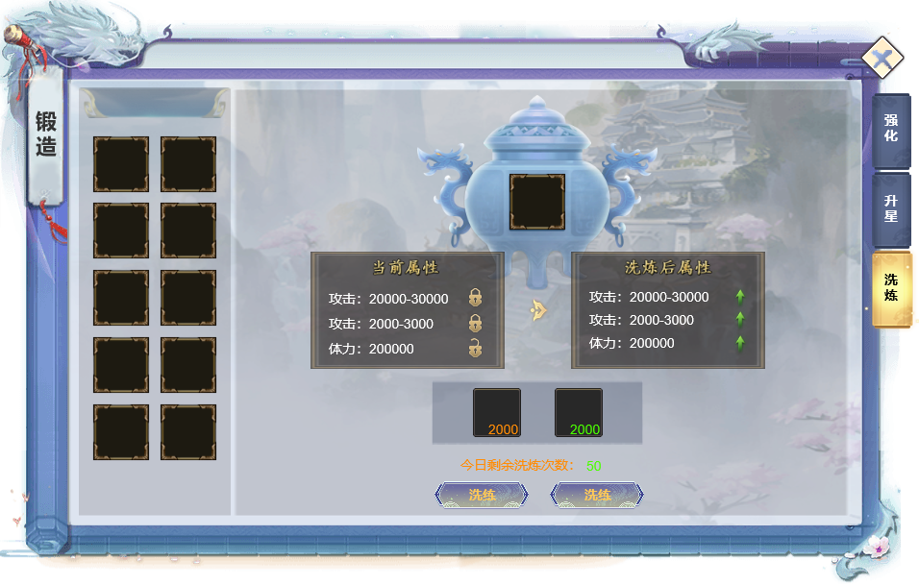
1
 |  | 1.功能标题与功能说明 |  |  | 1.功能标题与功能说明
 |  | ▶ | 标题和帮助说明按钮 |  | ▶ | 标题和帮助说明按钮
 |  | 2.关闭按钮 |  |  | 2.关闭按钮
 |  | ▶ | 点击关闭界面 |  | ▶ | 点击关闭界面
5
 |  | 3.背景底图 |  |  | 3.背景底图
 |  | ▶ | 需要有一个合适的背景底图。 |  | ▶ | 需要有一个合适的背景底图。
 |  | 4.装备部位列表 |  |  | 4.装备部位列表
 |  | ▶ | 显示所有的装备部位，如果身上穿戴装备，则显示装备图标，没穿则显示默认图标。 |  | ▶ | 显示所有的装备部位，如果身上穿戴装备，则显示装备图标，没穿则显示默认图标。

 |  | ▶ | 需要有选中效果 |  | ▶ | 需要有选中效果

 |  | 5.选中的装备 |  |  | 5.选中的装备
 |  | ▶ | 显示选中的装备图标 |  | ▶ | 显示选中的装备图标

 |  | 6.洗炼加成属性 |  |  | 6.洗炼加成属性
 |  | ▶ | 显示当前属性洗炼后的属性，如果没有洗炼过，则属性区域显示文字“暂未洗炼” |  | ▶ | 显示当前属性洗炼后的属性，如果没有洗炼过，则属性区域显示文字“暂未洗炼”
 |  | ▶ | 洗炼的属性数值和条目待数值定 |  | ▶ | 洗炼的属性数值和条目待数值定
4
 |  | ▶ | 洗炼后数值有提示，则需要显示绿色，且增加提升的箭头 |  | ▶ | 洗炼后数值有提示，则需要显示绿色，且增加提升的箭头
 |  | ▶ | 属性后面有小锁的图标，有锁定和不锁定2种状态 |  | ▶ | 属性后面有小锁的图标，有锁定和不锁定2种状态
 |  |  |  |  | ▶ | 如果锁定属性，则洗炼消耗会增加，锁定条目越多，消耗越多，锁定后洗炼操作时，该条目属性不会变化
 |  | 7.洗炼消耗 |  |  | ▶ | 洗炼属性绑定在部位格子上，更换装备不会变化属性
 |  | ▶ | 显示升级需要的道具图标和数量
6
 |  |  | 数量显示：当前玩家拥有的数量/升级需要的数量，当前玩家拥有的数量满足时显示绿色，不满足显示其他显示 |  | 7.洗炼消耗
7
 |  | ▶ | 洗炼按钮 |  | ▶ | 显示升级需要的道具图标和数量
 |  |  | 点击按钮则进行洗炼操作 |  |  | 数量显示：当前玩家拥有的数量/升级需要的数量，当前玩家拥有的数量满足时显示绿色，不满足显示其他显示
 |  | ▶ | 替换按钮 |  | ▶ | 洗炼按钮
 |  |  | 点击替换才会把洗炼后的属性替换掉当前属性 |  |  | 点击按钮则进行洗炼操作
 |  |  | 点击替换后，洗炼后属性变为空 |  | ▶ | 替换按钮
 |  |  | 没点击替换之前，洗炼后属性要保留 |  |  | 点击替换才会把洗炼后的属性替换掉当前属性
 |  | ▶ | 洗炼次数 |  |  | 点击替换后，洗炼后属性变为空
 |  |  | 每日有洗炼次数限制，所有装备共享次数 |  | ▶ | 洗炼次数
 |  |  |  |  |  | 每日有洗炼次数限制，所有装备共享次数

参考界面
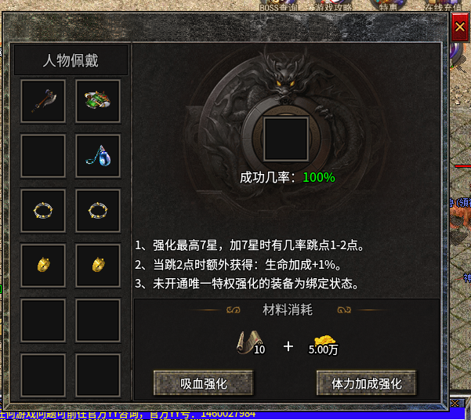
参考图

 | 参考游戏—

